Ficha tecnica Impresion POS
Ficha Tecnica:
Se realiza esta eleccion mediante las necesidades actuales de la empresa
Corizacion elaborada en Agosto por el equipo Numero 3

ESPECIFICACIONES DE EQUIPO
 | ESPECIFICACIONES DE HARDWARE | Imagen de Referencia
Caracteristicas | El equipo es un complemento o par con su pistola, sin embargo esta uenta con interfaz USB o bluetooth facilita la coneccion y la impersion de los recibos de venta permitiendo un flujo de clientes mas rapido | 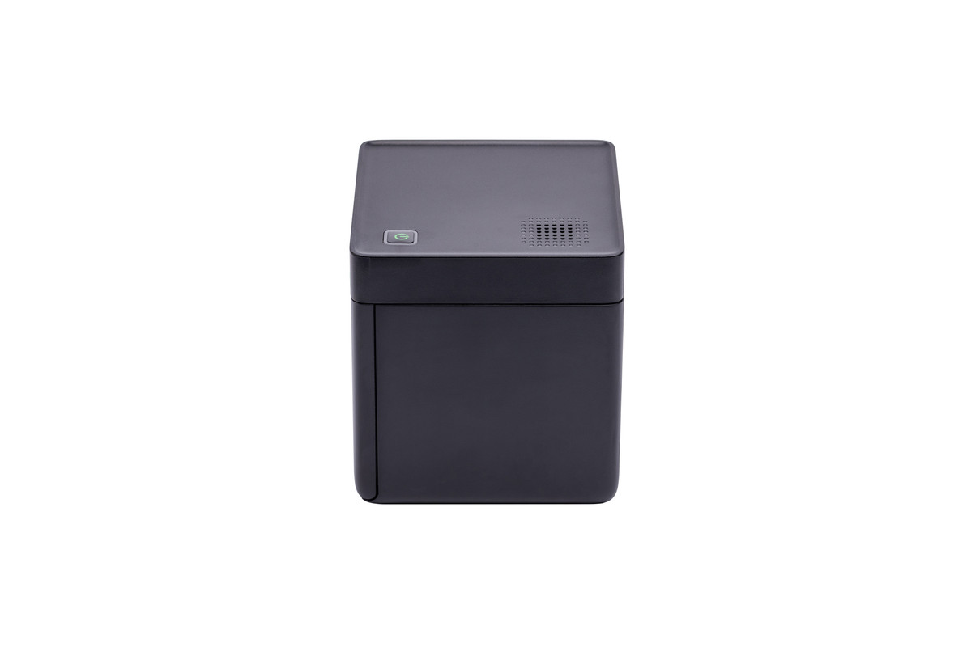 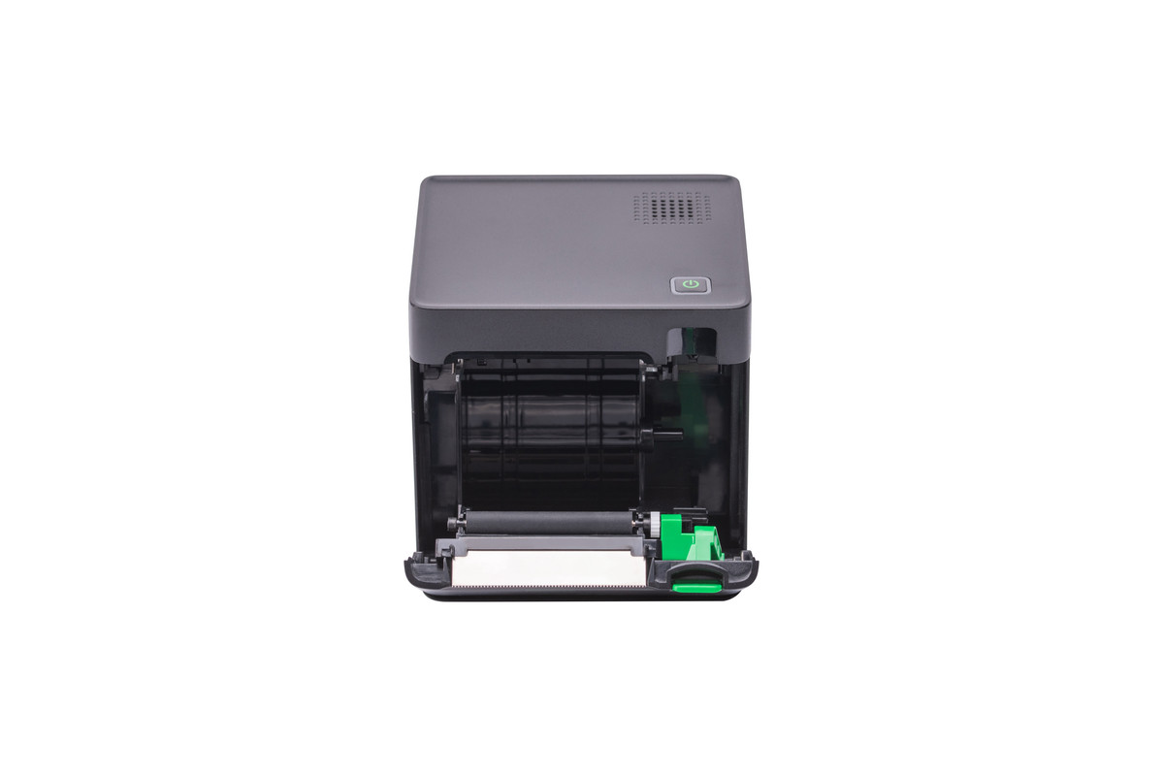

Se elige este equipo para realizar de manera automatica parte del sistema POS dado sus caracteristicas de conectividad via alambrica e inhalambrica

Ficha tecnica Pistola Registrad
Ficha Tecnica: Pistola registradora
Se realiza esta eleccion mediante las necesidades actuales de la empresa
Corizacion elaborada en Agosto por el equipo Numero 3

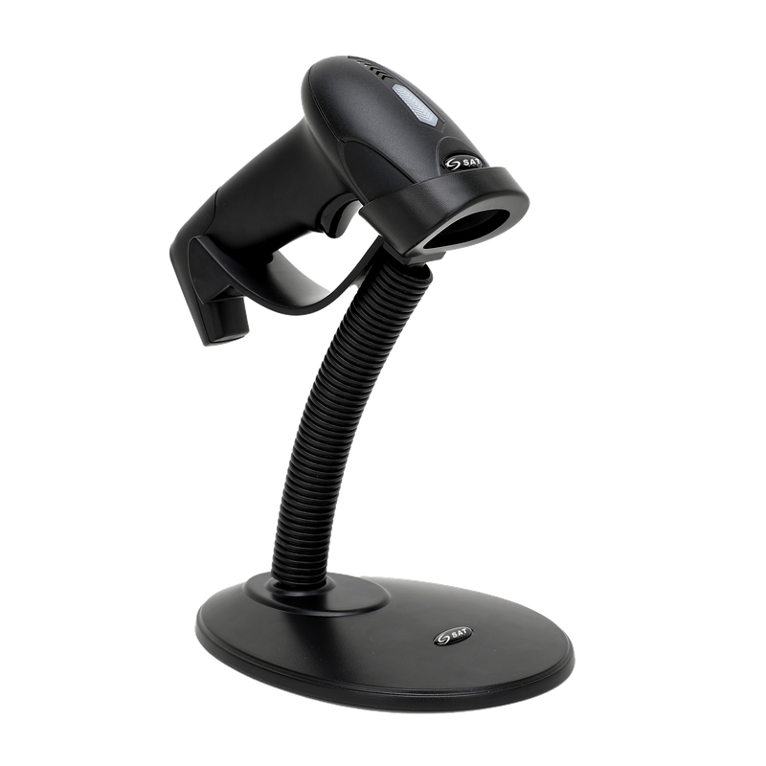
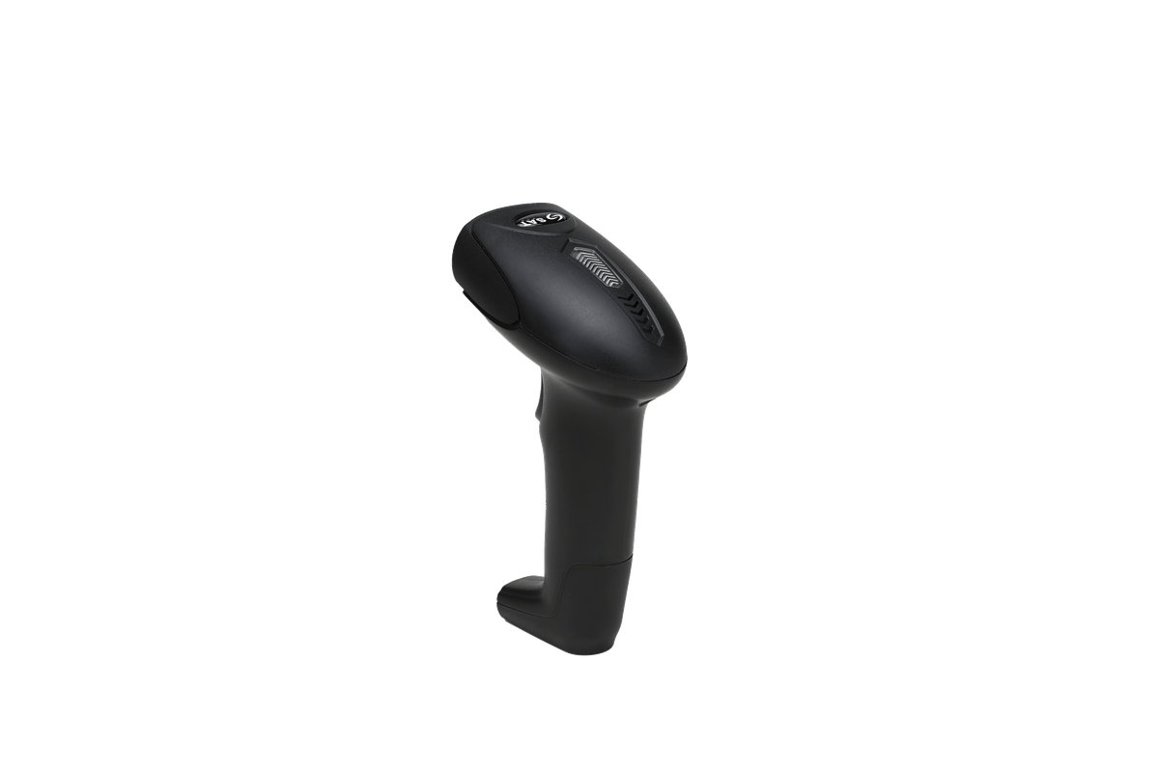
ESPECIFICACIONES DE EQUIPO
 | ESPECIFICACIONES DE HARDWARE | Imagen de Referencia
Caracteristicas | El equipo es pug & play por lo cual la latencia sera casi imperseptible en la mayoria de los casos de igual manera cuenta con varios modos de manejo tanto manual como automatico adicional de ser compatible de fabrica con muchos estandares de codificacion grafica

Se elige este equipo para realizar de manera automatica y digital el registro de los productos entrantes o salientes de manera que deje registro para su trazabilidad

Ficha tecnica Adicionales
Ficha Tecnica: Adicionales menores
Se realiza esta eleccion mediante las necesidades actuales de la empresa teniendo en cuenta la linea propuesta del software por medio de Paas
Cotizacion elaborada en Agosto por el equipo Numero 3

Especificaciones del servicio
 | Especificaciones | Imagen de Referencia
Internet claro | Al elegir una arquitectura de PaaS la coneccion es fundamental dado la ubicacion de la sede la opcion mas clara es claro dado su cobertura y planes son las que mas beneficiarian a la empresa | 

Cables | Los dispositivos ( en este caso cableado ) dentro de la empresa es responsabilidad de la misma por lo cual un cable de alta velozidad para la coneccion es necesaria

Se añaden estos productos y servicios para garantizar la conectividad ya que al usar servicios alojaos en la nube es necesario tener una coneecion estable y rapida en todo momento

Ficha tecnica portatil
Ficha Tecnica: Portatil Lenovo V15
Se realiza esta eleccion mediante las necesidades actuales de la empresa teniendo en cuenta la linea propuesta del software por medio de Paas
Corizacion elaborada en Agosto por el equipo Numero 3 Incluye el cargador

ESPECIFICACIONES DE EQUIPO
 | ESPECIFICACIONES DE HARDWARE | Imagen de Referencia
CPU | Intel Core™ i5-13420H | 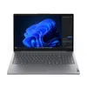
RAM | 16 GB DDR5
UNIDAD HDD/SDD | SSD M.2 PCIe
Capacidad | 512 GB
SO | Windows 11
Puertos | 2 puertos USB A 3,0
 | 1 Puerto HDMI
 | 1 Puerto USB C
 | Jack 3.5
 | 1 Puerto RJ45
 | Puerto de alimentacion
Se elige esta opcion por la necesidad de un equipo de buen rendimiento y conectividad para las tareas que se realizaran con el ya que actualmente no se cuenta con un equipo en la microempresa este equipo nos ofrece buen rendimieno y almacenamiento para alojar los reportes que se vayan realizando conforme se requiera

Antivirus
 |  |  | CUADRO DE COTIZACIONES

Cuadro Comparativo de Cotizaciones

Presupuestos (a) | Empresa (Nombre fiscal de la empresa) | Nº de CUIT, Dirección, Teléfono (Datos de la empresa) | Descripción del bien/ servicio (b) Características de los bienes/ servicios | Importe Unitario (moneda nacional) | Importe Total IVA incluido (moneda nacional) | Importe Total (moneda extranjera) | Tipo de cambio | Forma de Pago (Contado o Cheque) | Observaciones (se debe incluir toda aquella característica que no ha sido posible incluir anteriormente) | Garantia | Imagen
Nº 1 | Karspersky | https://latam.kaspersky.com/plus?utm_content=ppc|b2c-bts-2026-lf&utm_source=google&utm_medium=cpc&utm_campaign=DM_B2C_LATAM_NOLA_PPC_Google_LF_SP-CO_BG_PLA_Branded&gad_source=4&gad_campaignid=23951318544&gbraid=0AAAAA-fUcjbOWgf58UkjXNFvKc3JSI4mE&gclid=CjwKCAjwwfnUBhAtEiwAfQpAYps7_db_g6JB1KCeLwGYYy5ocBSED5h6NqpqPuL0T7VaEh5mNN4BJxoCpFIQAvD_BwE | Antivirus de karspersky con funcionalidades de optimizacion del dispostivo, VPN, Proteccion de pago evitando spyware y keyloggers con comprobacion del sitio en el cual vas a realizar el pago | $ 129,559.50 | $159,950 | $50.94 | $3,139.99 | Contado | Licencia valida para 1 dispositivo Valida por 1 año | NA | 
Nº 2 | Avast | https://www.avast.com/es-co/ultimate?g_acctid=542-987-7192&g_adgroupid=44544513331&g_adid=174428491813&g_adtype=pla&g_campaign=es-co_mix_pla_nas_nau_adw_dtp&g_campaignid=742549088&g_ifcreative=&g_ifproduct=product&g_keyword=&g_keywordid=pla-2376145725087&g_merchantid=6856264&g_network=g&g_partition=2376145725087&g_productchannel=online&g_productid=AVAST-ULT-CO-ES&om_sem_cid=hho_sem_sy:~es-co_mix_pla_nas_nau_adw_dtp~&ppc=v&ppc_code=012&utm_campaign=es-co_mix_pla_nas_nau_adw_dtp&utm_medium=cpc&utm_source=google&gclsrc=aw.ds&gad_source=4&gad_campaignid=742549088&gbraid=0AAAAADN7JivQ4v0X2LHwuf0ivV5-VPxQr&gclid=CjwKCAjwwfnUBhAtEiwAfQpAYrig_jcF1h_zUSRWIXBnfv8IU_9KuFLD1yF3uZwKqyukyeYhzOpCUxoCQnAQAvD_BwE#pc | Antivirus de la suit de Avast version ultimate la cual incluye todas las funcionalidades | $ 84,969.00 | $104,900 | $33.41 | $3,139.99 | Contado | Licencia valida para 1 dispositivo Windows y adiciona 1 dispositivo movil valida por 1 año | NA | 
Nº 3 | Norton | https://co.norton.com/products/norton-360-deluxe?om_sem_cid=hho_sem_sy:~es-co_nor_mix_sch_pla_sdr_nfr_adw_nad_low:_sec_kwb~c_kw0000545561&g_campaignid=20087961035&g_adgroupid=149635742580&g_adid=657482455177&g_keyword=&g_keywordid=pla-522908703032&g_adtype=pla&g_merchantid=754839692&g_productchannel=online&g_productid=NS5_X_4&g_partition=522908703032&g_network=g&g_ifproduct=product&g_ifcreative=&gclsrc=aw.ds&gad_source=4&gad_campaignid=20087961035&gbraid=0AAAAAD4v9n0NaPd_rJo1UQAuyUtJw2hLp&gclid=CjwKCAjwwfnUBhAtEiwAfQpAYsAhHNq9fAT-_CMHu3azvL4BMgr77hL-ghl82xUzN34WOTJu-dbJJRoC18UQAvD_BwE | Antivirus de Norton con manejo de contraseñas y proteccion contra posibles estafas | $ 113,391.90 | $ 139,990.00 | $44.58 | $3,139.99 | Contado | Licencia Valida paaa 1 dispositivo brinda 10 GB de almacenamiento para copias de seguridad | NA | 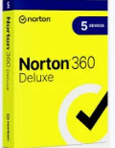

Recomendación
Presupuestos (a) | Nº 1 | Karspersky | Antivirus de karspersky con funcionalidades de optimizacion del dispostivo, VPN, Proteccion de pago evitando spyware y keyloggers con comprobacion del sitio en el cual vas a realizar el pago | Se elige la opcion de karspersky por sus funcionalidades y soporte al momento de realizar pagos o analizar en tiempo real las amenazas

Torre
 |  |  | CUADRO DE COTIZACIONES

Cuadro Comparativo de Cotizaciones

Presupuestos (a) | Empresa (Nombre fiscal de la empresa) | Nº de CUIT, Dirección, Teléfono (Datos de la empresa) | Descripción del bien/ servicio (b) Características de los bienes/ servicios | Importe Unitario (moneda nacional) | Importe Total IVA incluido (moneda nacional) | Importe Total (moneda extranjera) | Tipo de cambio | Forma de Pago (Contado o Cheque) | Observaciones (se debe incluir toda aquella característica que no ha sido posible incluir anteriormente) | Garantia | Imagen
Nº 1 | MERCADO LIBRE | https://www.mercadolibre.com.co/carcasa-de-pc-corsair-3500x-rs-argb-midtower-con-3-ventilad/up/MCOU3997598700?pdp_filters=item_id%3AMCO1914728383&matt_tool=15401541&ua=Hf4ioLVEOXYVk13Rn4O_eyYOlQWm2Ap82LJfZD7fPgJIz_SY#origin=share&sid=share&wid=MCO1914728383&action=copy | Carcasa De Pc Corsair 3500x Rs Argb Mid-tower Con 3 Ventilad | $ 499,826.00 | $ 594,792.94 | $190.11 | $3,128.65 | CONTADO | Carcasa para PC formato Mid-Tower, con 3 ventiladores RS ARGB, diseñada para equipos de escritorio y configuraciones de alto rendimiento. | 1 Mes | 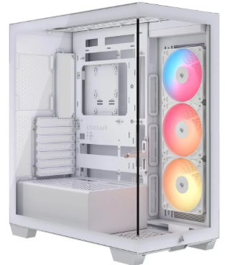
Nº 2 | OLÍMPICA | https://www.olimpica.com/gabinete-de-pc-chasis-atx-con-fuente-de-poder-600w-xtech-xtq-214-1002382069/p?idsku=1100205507#especificaciones | Gabinete de PC Chasis ATX con Fuente de Poder 600W Xtech XTQ-214 | $ 113,361.00 | $134,899.59 | $43.12 | $3,128.65 | CONTADO | Gabinete tipo torre mediana compatible con placas ATX/Micro-ATX. Incluye fuente de poder de 600W, 2 puertos USB 2.0, 1 USB 3.0, entrada para auriculares y micrófono. Admite hasta 3 ventiladores y cuenta con 7 ranuras de expansión. Garantía de 6 meses. | 6 Meses | 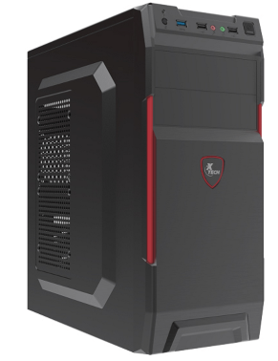
Nº 3 | ÉXITO | https://www.exito.com/computador-pc-de-escritorio-torre-gamer-amd-ryzen-5-5600-hdd-1tb-ram-16gb-led-22-full-hd-pulgadas-101880269-mp/p?idsku=101880269 | Torre Gamer Amd Ryzen 5 5600G Hdd 1Tb Ram 16Gb Led 22 Full Hd Pulgadas | $ 1,602,923.53 | $ 1,907,479.00 | $609.68 | $3,128.65 | CONTADO / TARJETA DE CRÉDITO | Torre gamer con procesador AMD Ryzen 5 5600G, 16 GB de memoria RAM, disco duro de 1 TB y monitor LED de 22 pulgadas con resolución Full HD. Adecuado para tareas administrativas, educativas, domésticas y entretenimiento. | 6 meses | 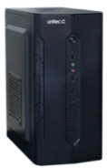

Recomendación
Presupuestos (a) | Nº 2 | OLÍMPICA | Gabinete de PC Chasis ATX con Fuente de Poder 600W Xtech XTQ-214 | En este apartado la sugerencia es la Numero 3 ya que es un gabinete amplio y con fuente integrada disponible para actualizar los componentes segun se necesite, en caso de requerir el equipo totalmente ensamblado la opcion seria la Numero 4 aunque los perifericos no son idoneos para el trabajo cuenta con una relacion calidad - precio notable

Servidor
 |  |  | CUADRO DE COTIZACIONES

Cuadro Comparativo de Cotizaciones

Presupuestos (a) | Empresa (Nombre fiscal de la empresa) | Nº de CUIT, Dirección, Teléfono (Datos de la empresa) | Descripción del bien/ servicio (b) Características de los bienes/ servicios | Importe Unitario (moneda nacional) | Importe Total IVA incluido (moneda nacional) | Importe Total (moneda extranjera) | Tipo de cambio | Forma de Pago (Contado o Cheque) | Observaciones (se debe incluir toda aquella característica que no ha sido posible incluir anteriormente) | Garantia | Imagen
Nº 1 | WIRELESSPC | https://wirelesspc.com.co/producto/servidor-dell-poweredge-t150/ | Servidor Dell PowerEdge T150 Intel Xeon E-2336G 16GB 2TB | $8.400.000 | $9.996.000,00 | $ 3.200,77 | $ 3.123 | A CUOTAS | Procesador Intel Xeon E-2336G hasta 8 núcleos, ideal para virtualización y respaldo de datos empresariales. | 1 año | 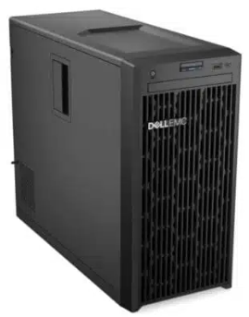
Nº 2 | DELL | PowerEdge T360 | Dell USA | Servidor Dell PowerEdge T360 Torre Intel Xeon E-2400 16GB | $17.176.500 | $20.440.035,00 | $ 6.545,00 | $ 3.123 | A CUOTAS | Servidor en torre de nivel de entrada, seguro y práctico para empresas en crecimiento, ideal para archivo e impresión. | 1 año | 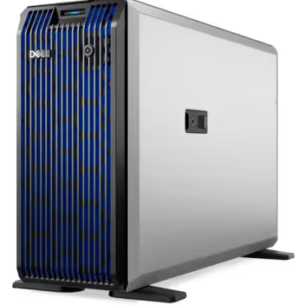
Nº 3 | MERCADO LIBRE | https://www.mercadolibre.com.co/servidor-dell-poweredge-r720-2x-xeon-12core-20ghz-192gb-1tb/up/MCOU2428742037#polycard_client=search-desktop&be_origin=backend&overlay_label=not_apply&search_layout=grid&position=11&type=product&tracking_id=7a004568-b223-4f40-b198-6ca563f8a7a0&wid=MCO540849702&sid=search | Servidor Dell Poweredge R720 2x Xeon 12core | $26.800.000 | $31.892.000,00 | $ 10.211,98 | $ 3.123 | A CUOTAS | Alta densidad de almacenamiento y memoria, tecnología Fresh Air 2.0 para eficiencia energética, ideal para cargas empresariales exigentes. | 6 meses | 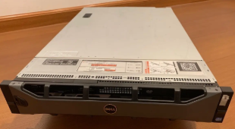

Recomendación
Presupuestos (a) | Nº 1 | WIRELESSPC | Servidor Dell PowerEdge T150 Intel Xeon E-2336G 16GB 2TB | El numero 1 es la opcion ideal por su bajo coste inicial y confiabilidad dell perfecto para respaldar la base de datos o el aplicativo y sus solicitudes

ram
 |  |  | CUADRO DE COTIZACIONES

Cuadro Comparativo de Cotizaciones

Presupuestos (a) | Empresa (Nombre fiscal de la empresa) | Nº de CUIT, Dirección, Teléfono (Datos de la empresa) | Descripción del bien/ servicio (b) Características de los bienes/ servicios | Importe Unitario (moneda nacional) | Importe Total IVA incluido (moneda nacional) | Importe Total (moneda extranjera) | Tipo de cambio | Forma de Pago (Contado o Cheque) | Observaciones (se debe incluir toda aquella característica que no ha sido posible incluir anteriormente) | Garantia | Imagen
Nº 1 | Speed logic | https://speedlogic.com.co/tienda/memorias-ram/memoria-ram-para-pc-ddr4-8g-3200-corsair-vengeance-rgb-pro/ | Memoria Ram Para Pc Ddr4 8g 3200 Corsair Vengeance Rgb Pro | $ 293,277.00 | $ 349,000.00 | $112.62 | 3098.79 | CONTADO | Memoria RAM Corsair Vengeance RGB Pro DDR4 8GB 3200MHz, iluminación LED RGB dinámica multizona, disipador de aluminio anodizado, formato DIMM, perfil de rendimiento XMP 2.0. Compatible con plataformas Intel (Series 100-400, X299) y AMD (Series 300-400, X570). | No especifica | 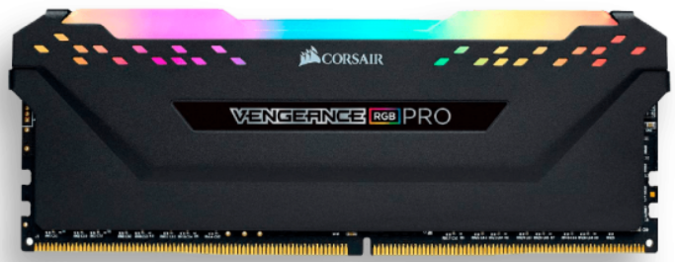
Nº2 | Compulago | https://compulago.com/producto/memoria-portatil-ddr4-80gb-2666-mhz-adata-61370439268/ | Memoria RAM Premier color verde 16GB 1 Adata AD4S320016G22-SGN | $ 350,000.00 | $ 416,500.00 | $134.41 | 3098.79 | CONTADO | Memoria RAM para portátil, tecnología DDR4, capacidad de 8GB a 2666MHz. | 1 año | 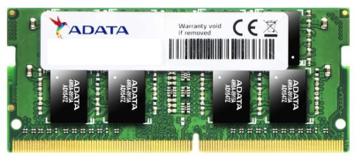
Nº 3 | Tecnostock | https://tecnostock.com.co/products/memoria-ram-para-laptop-ddr5-pc5-44800-16gb-5600mhz-cl46-1-1v-para-laptop-crucial-ct16g56c46s5-copia?_pos=15&_sid=4af0ba8c6&_ss=r | Memoria Ddr4 Sodimm 8gb 3200 Mushking Redline Mra4s320nnnf8g | $ 299,000.00 | $ 355,810.00 | $114.82 | 3098.79 | CONTADO | Memoria RAM Mushkin SODIMM DDR4 8GB a 3.2GHz, voltaje 1.2V, latencia CAS 16, tasa de transferencia 21.3 GB/s. | 1 año | 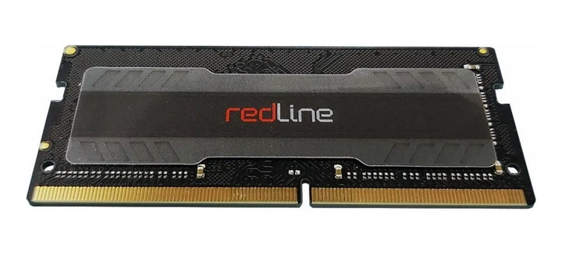

Recomendación
Presupuestos (a) | Nº 1 | Speed logic | Memoria Ram Para Pc Ddr4 8g 3200 Corsair Vengeance Rgb Pro | Recomiendo la Memoria RAM Corsair Vengeance RGB Pro, ya que ofrece un excelente rendimiento gracias a su velocidad de 3200MHz, permitiendo que el computador trabaje de forma más ágil y fluida en tareas cotidianas y multitarea. Es compatible con la mayoría de equipos actuales, tanto Intel como AMD, lo que garantiza una instalación sin complicaciones. Además, su iluminación RGB le da un toque estético moderno para quienes buscan personalizar su equipo. Es una excelente opción para mejorar el rendimiento del PC de forma sencilla y confiable.

Teclado
 |  |  | CUADRO DE COTIZACIONES

Teclado

Presupuestos (a) | Empresa (Nombre fiscal de la empresa) | Nº de CUIT, Dirección, Teléfono (Datos de la empresa) | Descripción del bien/ servicio (b) Características de los bienes/ servicios | Importe Unitario (moneda nacional) | Importe Total IVA incluido (moneda nacional) | Importe Total (moneda extranjera) | Tipo de cambio | Forma de Pago (Contado o Cheque) | Observaciones (se debe incluir toda aquella característica que no ha sido posible incluir anteriormente) | Garantia | Imagen
Nº 1 | Alkosto | https://www.alkosto.com/teclado-trust-inalambrico-lyra-multidispositivo-negro/p/8713439250596 | Teclado TRUST Inalámbrico Lyra Multidispositivo Negro | $ 152,900.00 | $ 152,900.00 | $49.34 | 3,098.79 | CONTADO | Batería de litio recargable para varias horas de uso. Conecta hasta 3 dispositivos y alterna entre ellos (receptor + Bluetooth). Altura ajustable en 3 niveles, base antideslizante, diseño ligero y compacto para movilidad. | 12 meses | 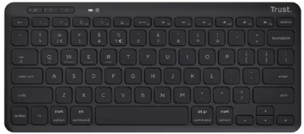
Nº2 | A.P. Computadores | https://www.apcomputadores.com/producto/teclado-trust-keyra-ergonomico/ | Teclado Trust Keyra inalámbrico multidispositivo ergonómico | $ 175,900.00 | $ 175,900.00 | $56.76 | 3,098.79 | CONTADO | Diseño ergonómico curvo y dividido para postura natural de las manos y menor tensión. Conectividad multidispositivo, permite alternar entre varios equipos. Teclas de perfil bajo para escritura silenciosa, descansamuñecas integrado. | 1 año (por defectos de fabricación, según política de AP Computadores) | 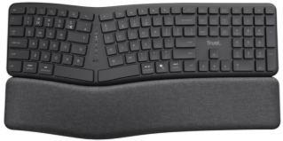
Nº 3 | Tiendas i Shop | https://co.tiendasishop.com/products/teclado-retroiluminado-satechi-slim-x1-bluetooth-espanol-gris-espacial?_pos=1&_sid=8527ab71e&_ss=r | Teclado Retroiluminado Satechi Slim X1 Bluetooth (Español) - Gris Espacial | $ 299,000.00 | $ 299,000.00 | $96.49 | 3,098.79 | CONTADO | Teclado retroiluminado con 10 niveles de brillo ajustables, diseño compacto pensado para usuarios de Apple (teclas de función macOS). Bluetooth multidispositivo, conecta hasta 4 equipos y alterna entre ellos. Carga vía USB-C. | 1 año | 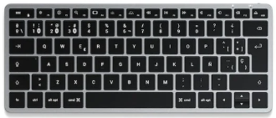

Recomendación
Presupuestos (a) | Nº 1 | Alkosto | Teclado TRUST Inalámbrico Lyra Multidispositivo Negro | Recomiendo el Teclado Trust Keyra ya que su diseño curvo y dividido favorece una postura natural de las manos y reduce la fatiga en jornadas largas de trabajo. Permite conectividad multidispositivo (Bluetooth y USB 2.4 GHz) para alternar entre varios equipos sin reconfiguraciones, y cuenta con descansamuñecas integrado y teclas silenciosas. Incluye garantía por defectos de fabricación durante el primer año y envío gratis, una buena inversión en comodidad para quienes trabajan largas horas frente al computador.

Mouse
 |  |  | CUADRO DE COTIZACIONES

Cuadro Comparativo de Cotizaciones

Presupuestos (a) | Empresa (Nombre fiscal de la empresa) | Nº de CUIT, Dirección, Teléfono (Datos de la empresa) | Descripción del bien/ servicio (b) Características de los bienes/ servicios | Importe Unitario (moneda nacional) | Importe Total IVA incluido (moneda nacional) | Importe Total (moneda extranjera) | Tipo de cambio | Forma de Pago (Contado o Cheque) | Observaciones (se debe incluir toda aquella característica que no ha sido posible incluir anteriormente) | Garantia | Imagen
Nº 1 | Éxito | https://www.exito.com/mouse-hp-200-silver-wireless-898940/p | Mouse Inalámbrico 200 Gris HP 2HU84AA#AB | $ 59,900.00 | $ 59,900.00 | $19.33 | 3098.79 | CONTADO | Conexión inalámbrica de 2,4 GHz con alcance de hasta 10 metros. Diseño ergonómico que se ajusta a la forma de la mano, superficie con contorno antideslizante para mejor agarre. Compatible con cualquier superficie de uso, ideal para movilidad. | Sin garantía incluida (opción de garantía extendida de 12 meses por $106.900 adicionales, no incluida en el precio base) | 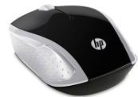
Nº2 | Homecenter | https://www.homecenter.com.co/homecenter-co/product/880332/mouse-inalambrico/880332/ | Mouse Inalámbrico Havit Negro (código 880332) | $ 39,900.00 | $ 39,900.00 | $ 12.88 | 3,098.79 | CONTADO | Tiene 6 botones (más funciones que un mouse estándar de 3 botones, útil para navegación y atajos). País de origen China, garantía de 1 año. Producto sin mayor especificación de DPI ni tipo de sensor. | 1 año | 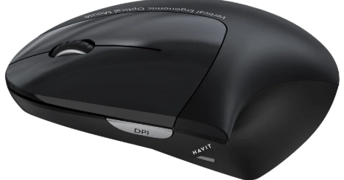
Nº 3 | Tauret Computadores | https://tauretcomputadores.com/product/mouse-ergonomico-trust-bayo-ii-alambrico-usb-a-optico-2-400-dpi-121g-5-botones-silencioso-negro | Mouse Ergonómico Trust Bayo II · Alámbrico USB-A | $ 110,000.00 | $ 110,000.00 | $ 35.50 | 3,098.79 | CONTADO | Mouse ergonómico (57° de inclinación) con sensor ajustable de 800 a 2.400 DPI, 5 botones, clic silencioso y USB-A. Incluye 55% de plástico reciclado. Garantía de 12 meses, envío gratis, stock disponible (5 unidades). | 12 meses | 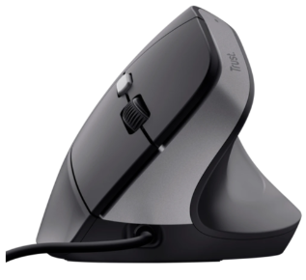

Recomendación
Presupuestos (a) | Nº 1 | Éxito | Mouse Inalámbrico 200 Gris HP 2HU84AA#AB | Te recomiendo el Mouse Inalámbrico HP 200 si buscas algo simple y práctico para el día a día, sin cables que estorben. Se conecta por Bluetooth 2.4 GHz con hasta 10 metros de alcance, y no necesita instalar ningún software, así que lo conectas y ya. Su diseño contorneado se ajusta bien a la mano y sirve tanto para diestros como para zurdos, además funciona en cualquier superficie. Es liviano y fácil de llevar si te mueves entre casa, oficina o viajes. Trae garantía de 1 año y envío gratis.

Portatil
 |  | CUADRO DE COTIZACIONES

Cuadro Comparativo de Cotizaciones

Presupuestos (a) | Empresa (Nombre fiscal de la empresa) | Nº de CUIT, Dirección, Teléfono (Datos de la empresa) | Descripción del bien/ servicio (b) Características de los bienes/ servicios | Importe Unitario (moneda nacional) | Importe Total IVA incluido (moneda nacional) | Importe Total (moneda extranjera) | Tipo de cambio | Forma de Pago (Contado o Cheque) | Observaciones (se debe incluir toda aquella característica que no ha sido posible incluir anteriormente) | Garantia | Imagen
Nº 1 | Lenovo | https://www.lenovo.com/co/es/p/portatiles/thinkbook/thinkbook-serie/lenovo-thinkbook-14-gen-9-14-inch-amd/21v00049lm | ThinkBook 14 Gen 9 (14" AMD) | $ 4,169,902.00 | $ 4,169,902.00 | $ 1,345.65 | 3098.79 | A CUOTAS | Laptop con procesador AMD Ryzen 5 220 (3,20 GHz hasta 4,90 GHz), 16 GB RAM DDR5, SSD 512 GB M.2 PCIe Gen4, pantalla 14" WUXGA (1920x1200) IPS antirreflejo, gráficos AMD Radeon 740M integrados, Windows 11 Pro 64. Incluye lector de huellas dactilares, cámara 1080p FHD con obturador de privacidad, batería de 64 Wh, WiFi 7 con Bluetooth 5.4, teclado retroiluminado en español (LA) y ClickPad. Peso desde 1,36 kg. | 1 año | 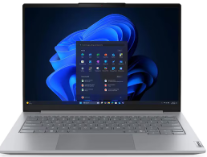
Nº2 | Ktronix | https://www.ktronix.com/computador-portatil-hp-15-pulgadas-fd2373la-intel-core/p/199896332552 | Computador Portátil HP 15" Pulgadas fd2373la - Intel Core Ultra 7 - RAM 24GB - Disco SSD 512GB - Plateado | $ 5,999,000.00 | $ 5,999,000.00 | $ 1,935.92 | 3098.79 | A CUOTAS | Portátil con procesador Intel Core Ultra 7 255U (hasta 5,2 GHz, 12 núcleos, 14 hilos), 24 GB RAM DDR5-5600, SSD 512 GB PCIe NVMe M.2, pantalla FHD IPS antirreflejante de 15.6", gráficos integrados Intel. Incluye cámara HP True Vision FHD con obturador, Wi-Fi 6 y Bluetooth 5.4, batería hasta 7 horas con carga rápida (50% en 45 min), Windows 11 Home, teclado retroiluminado con numérico. Peso 1,65 kg. | 1 año de garantía limitada de hardware con soporte técnico telefónico gratuito. 90 días de soporte técnico limitado para software (a partir de la fecha de compra). | 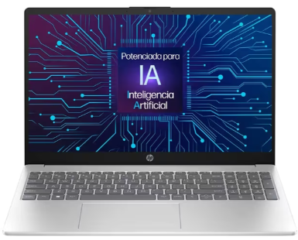
Nº 3 | Falabella | https://www.falabella.com.co/falabella-co/product/156905459/portatil-lenovo-v15-g5-intel-core-i5-13420h-16gb-ram-512gb-ssd-15-fhd/156905460?kid=shopp261fa&gclsrc=aw.ds&gad_source=1&gad_campaignid=21861273110&gbraid=0AAAAADtuoyR_uFvWFgbcmzSk-vDIvLjXJ&gclid=CjwKCAjwqc_UBhBKEiwAWbl25nqlMAAD3YmTQtAUjFSv7VIG7HXI-2gFIDdt-MPWGvqhQ0x5o3X09hoCPzoQAvD_BwE | PORTATIL LENOVO V15 G5 INTEL CORE I5-13420H 16GB RAM 512GB SSD 15'' FHD | $ 1,850,000.00 | $ 1,850,000.00 | $ 597.01 | 3098.79 | A CUOTAS | Intel Core i5-13420H de 13ª Generación. Pensada para responder al instante a tus jornadas más exigentes, integra 16 GB de memoria RAM DDR5 de última generación —mucho más rápida y eficiente que los estándares tradicionales— y un almacenamiento de 512 GB SSD PCIe 4.0 NVMe que garantiza aperturas de archivos e inicios de sistema en cuestión de segundos. | 1 año | 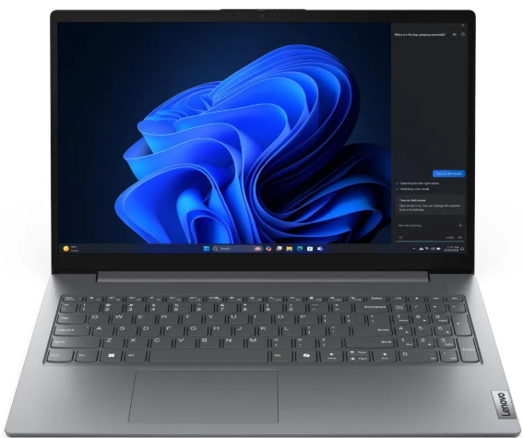

Recomendación
Presupuestos (a) | Nº3 | Falabella | PORTATIL LENOVO V15 G5 INTEL CORE I5-13420H 16GB RAM 512GB SSD 15'' FHD | se recomienda este equipo porque basado en las necesidades actuales de la empresa y el modelo con el que se va a realizar con Paas no se necesita de un hardware muy exigente

Disco mecanico
M
 |  |  | CUADRO DE COTIZACIONES

Cuadro Comparativo de Cotizaciones

Presupuestos (a) | Empresa (Nombre fiscal de la empresa) | Nº de CUIT, Dirección, Teléfono (Datos de la empresa) | Descripción del bien/ servicio (b) Características de los bienes/ servicios | Importe Unitario (moneda nacional) | Importe Total IVA incluido (moneda nacional) | Importe Total (moneda extranjera) | Tipo de cambio | Forma de Pago (Contado o Cheque) | Observaciones (se debe incluir toda aquella característica que no ha sido posible incluir anteriormente) | Garantia | Imagen
Nº 1 | FALABELLA | Disco duro externo 2tb toshiba usb 3.0 + estuche | Disco Duro Mecánico Toshiba Externo Canvio Basics 2TB | $406.000 | $483.140,00 | $ 154,70 | $ 3.123 | CONTADO | HDD externo USB 3.0, 2TB de capacidad, ideal para respaldo de archivos administrativos y documentación histórica. | 6 meses | 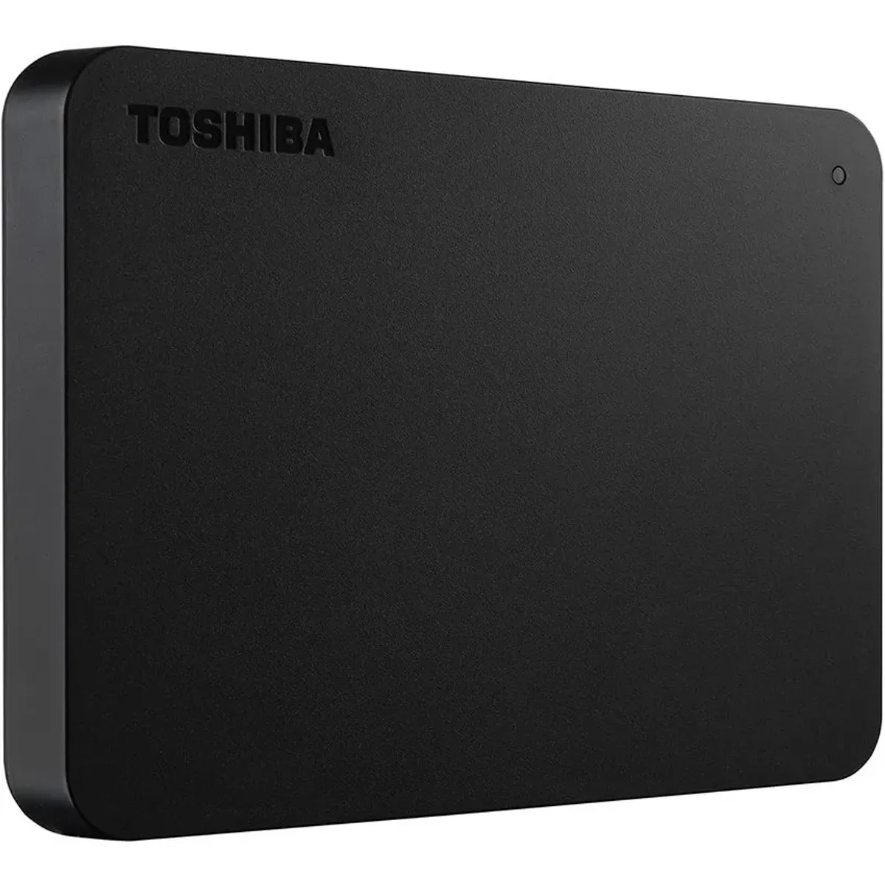
Nº 2 | MERCADO LIBRE | Disco duro interno Seagate SkyHawk Surveillance ST1000VX005 1TB plateado | MercadoLibre | Disco Duro Mecánico Seagate Skyhawk 1TB SATA 3.5" (DVR/NVR) | $307.800 | $366.282,00 | $ 117,29 | $ 3.123 | CONTADO | HDD interno 3.5" SATA, diseñado para grabación continua, alta resistencia para funcionamiento 24/7. | 1 mes | 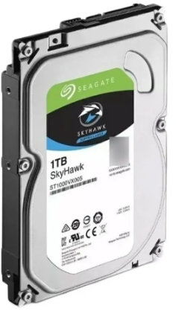
Nº 3 | FALABELLA | Disco duro Externo TOSHIBA 1TB Canvio basics 3.0 | Disco Duro Mecánico Toshiba Canvio Basics HDD 1TB Externo | $399.000 | $474.810,00 | $ 152,04 | $ 3.123 | CONTADO | HDD externo portátil 1TB, USB 3.0, compacto y liviano, ideal para copias de seguridad administrativas. | 3 Meses | 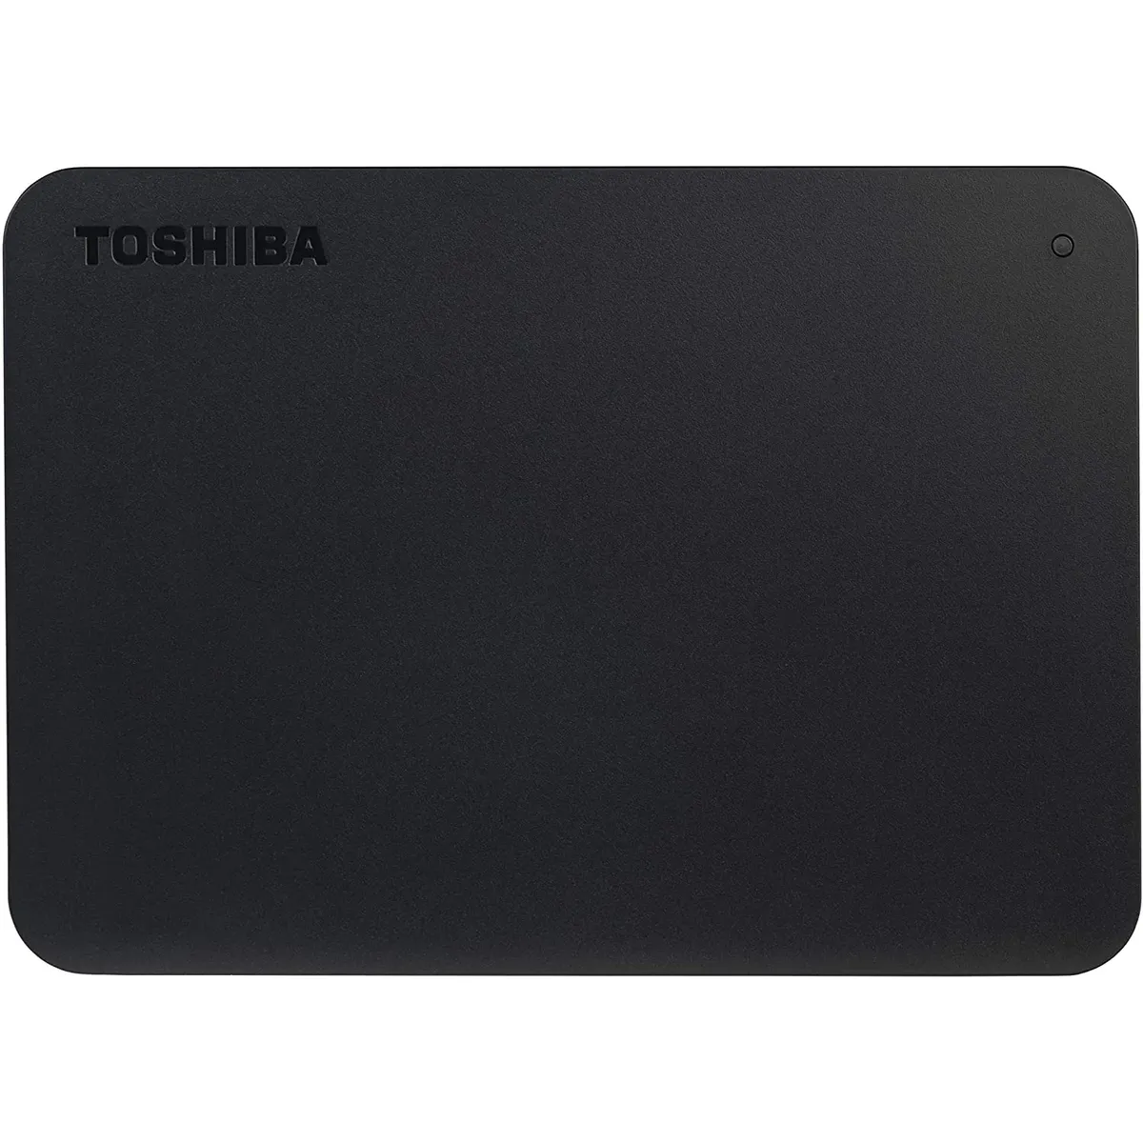

Recomendación
Presupuestos (a) | Nº 2-1 | FALABELLA - MERCADO LIBRE | Disco Duro Mecánico Toshiba Externo Canvio Basics 2TB - Disco Duro Mecánico Seagate Skyhawk 1TB SATA 3.5" (DVR/NVR) | Dependiendo el uso si se requiere como unidad externa o interna ambas son las mejores opciones por su almacenamiento y precio accesible

Tarjeta de video
 |  |  | CUADRO DE COTIZACIONES

Cuadro Comparativo de Cotizaciones

Presupuestos (a) | Empresa (Nombre fiscal de la empresa) | Nº de CUIT, Dirección, Teléfono (Datos de la empresa) | Descripción del bien/ servicio (b) Características de los bienes/ servicios | Importe Unitario (moneda nacional) | Importe Total IVA incluido (moneda nacional) | Importe Total (moneda extranjera) | Tipo de cambio | Forma de Pago (Contado o Cheque) | Observaciones (se debe incluir toda aquella característica que no ha sido posible incluir anteriormente) | Garantia | Imagen
Nº 1 | MERCADO LIBRE | https://www.mercadolibre.com.co/tarjeta-grafica-radeon-amd-graphics-rx580-gaming-card-par/p/MCO2062665298?pdp_filters=item_id%3AMCO3063466348&matt_tool=15401541&ua=rrEbYa1jFGp7-10BX-HC_mBxlY2jr0gValSkOczj5_RG51sY#origin=share&sid=share&wid=MCO3063466348&action=copy | Tarjeta Gráfica Radeon Amd Graphics Rx580 Gaming Card Par | $ 377,300.00 | $ 448,987.00 | $143.51 | $3,128.65 | CONTADO / TARJETA DE CRÉDITO | La tarjeta gráfica AMD Radeon RX 580 ofrece 8 GB de memoria GDDR5 y buen rendimiento en juegos de gama media, pero requiere fuente de poder adecuada por su consumo cercano a 185 W. No incluye tecnologías más recientes como ray tracing por hardware, aunque sigue siendo compatible con DirectX 12 y FreeSync. Es una opción confiable para gaming en 1080p, pero necesita conectores de energía PCIe adicionales y espacio suficiente en el gabinete. | 1 mes | 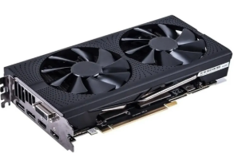
Nº 2 | MERCADO LIBRE | https://www.mercadolibre.com.co/placa-de-video-gigabyte-gv-n3050wf2ocv2-6gd-6-gb/p/MCO46316717?pdp_filters=item_id%3AMCO2132454783&matt_tool=15401541&ua=imUt6DIUQqAgliVusVd8FW7Og3Bljd8LesCTvs4-AnYswMms#origin=share&sid=share&wid=MCO2132454783&action=copy | Tarjeta gráfica Gigabyte GeForce RTX 3050 6GB Rendimiento Gaming | $ 781,512.61 | $ 930,000.01 | $297.25 | $3,128.65 | CONTADO / TARJETA DE CRÉDITO | La Gigabyte GeForce RTX 3050 de 6 GB ofrece buen rendimiento en juegos a 1080p con soporte para ray tracing y DLSS, pero al ser una versión recortada tiene menor potencia que modelos superiores. Requiere fuente de poder adecuada y espacio suficiente en el gabinete, además de conectores PCIe adicionales. Es una opción equilibrada para gaming de entrada con tecnologías modernas, aunque limitada para títulos muy exigentes en configuraciones altas. | 1 mes | 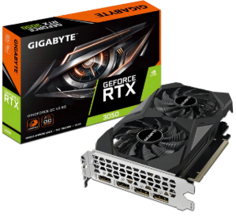
Nº 3 | FALABELLA | https://www.falabella.com.co/falabella-co/product/147847624/Tarjeta-de-video-msi-geforce-rtx-3050-ventus-2x-6gb/147847625 | Tarjeta de video msi geforce rtx 3050 ventus 2x 6gb | $ 1,176,386.55 | $1,399,900.00 | $447.45 | $3,128.65 | CONTADO / TARJETA DE CRÉDITO | La MSI GeForce RTX 3050 Ventus 2X de 6 GB ofrece buen rendimiento en juegos a 1080p con soporte para ray tracing y DLSS, pero al ser una versión reducida tiene menor potencia que modelos superiores. Requiere fuente de poder adecuada, conectores PCIe adicionales y espacio suficiente en el gabinete. Es una opción equilibrada para gaming de entrada con tecnologías modernas, aunque limitada en títulos muy exigentes. | 6 meses | 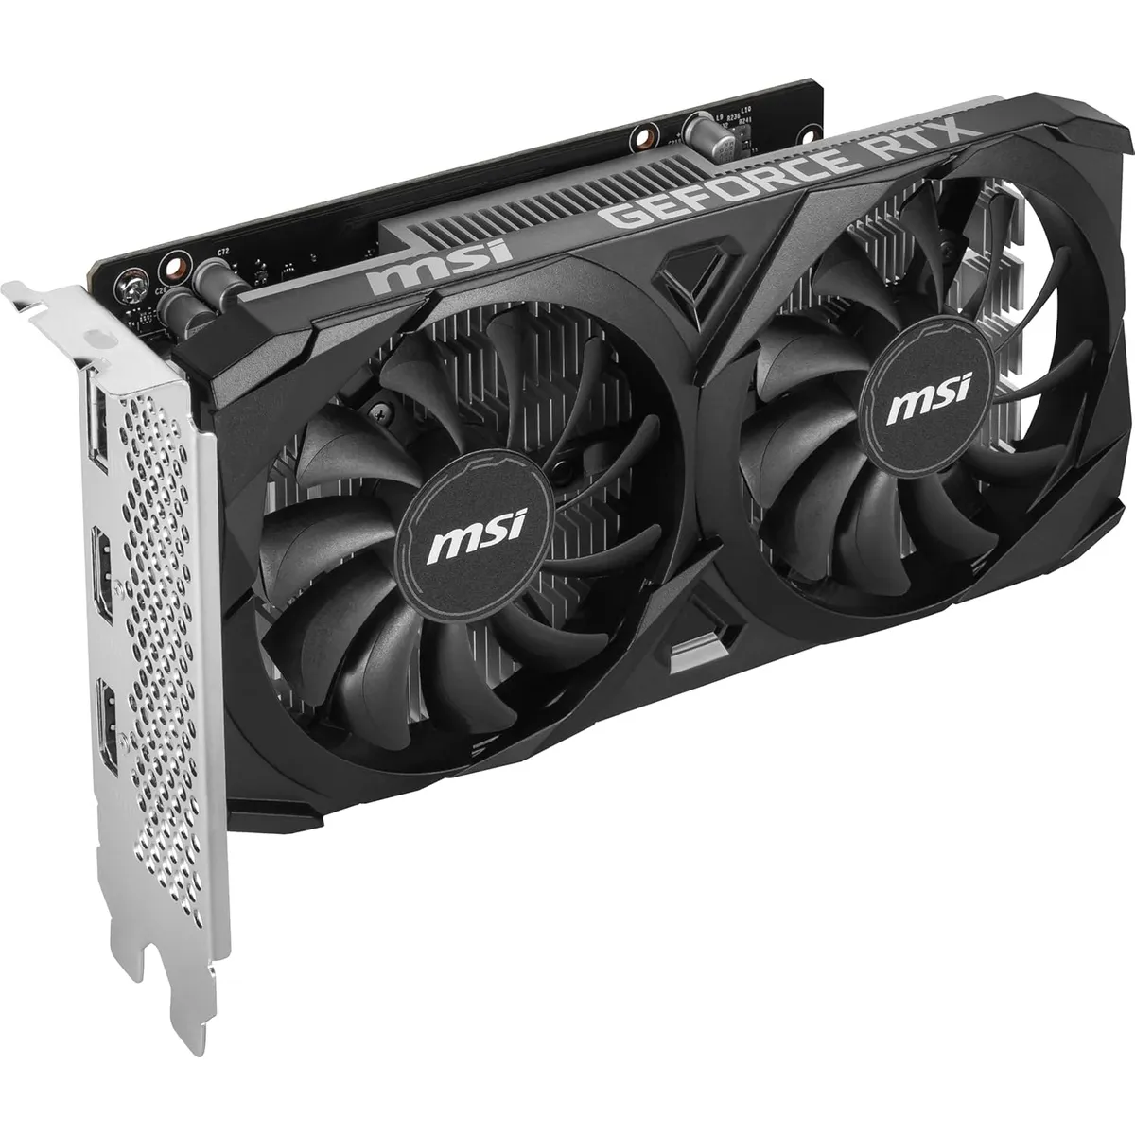

Recomendación
Presupuestos (a) | Nº 2 | MERCADO LIBRE | Tarjeta gráfica Gigabyte GeForce RTX 3050 6GB Rendimiento Gaming | En caso de ser necesaria esta tarjeta grafica nos permite un precio bastante accesible para las prestaciones que nos ofrece ademas de que su estadia en el mercado de 2 años nos da un margen de vida util bastante largo siempre y cuando no necesitemos de mas otencia de la ofrecida

Procesador
 |  |  | CUADRO DE COTIZACIONES

Cuadro Comparativo de Cotizaciones

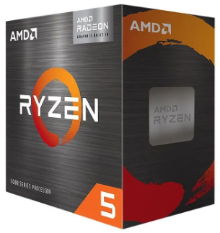
Presupuestos (a) | Empresa (Nombre fiscal de la empresa) | Nº de CUIT, Dirección, Teléfono (Datos de la empresa) | Descripción del bien/ servicio (b) Características de los bienes/ servicios | Importe Unitario (moneda nacional) | Importe Total IVA incluido (moneda nacional) | Importe Total (moneda extranjera) | Tipo de cambio | Forma de Pago (Contado o Cheque) | Observaciones (se debe incluir toda aquella característica que no ha sido posible incluir anteriormente) | Garantia | Imagen
Nº 1 | MERCADO LIBRE | https://www.mercadolibre.com.co/procesador-intel-core-i59400-de-6-nucleos-y--41ghz/up/MCOU2437158538?pdp_filters=item_id%3AMCO894320775&matt_tool=15401541&ua=racimBhlCKh9sSrcn3z4hJUg96VLyvKQGsKqkwi2VevIqnnG#origin=share&sid=share&wid=MCO894320775&action=copy | Procesador Intel Core I5-9400 De 6 Núcleos Y 4.1ghz | $ 512,610.00 | $ 610,005.90 | $194.97 | $3,128.65 | CONTADO / TARJETA DE CRÉDITO | El Intel Core i5‑9400 cuenta con 6 núcleos y 6 hilos, frecuencia base de 2.9 GHz y turbo de hasta 4.1 GHz, con gráficos integrados UHD 630 que permiten usar el PC sin tarjeta dedicada. No soporta hyperthreading ni overclocking, lo que limita su rendimiento en multitarea avanzada. Tiene un consumo eficiente de 65 W, caché L3 de 9 MB y compatibilidad con memorias DDR4‑2666 en doble canal. | 6 meses | 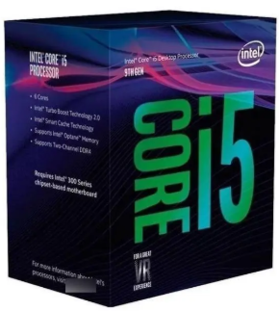
Nº 2 | MERCADO LIBRE | https://www.mercadolibre.com.co/procesador-amd-ryzen-5-5600gt-6-nucleos-am4-grafica-radeon/p/MCO32444906?pdp_filters=item_id%3AMCO1483849099&matt_tool=15401541&ua=tC_HNBcurdgE5WaKW2b6M-_b1J0gqagtQ8cLMPAlhYV0PkjL#origin=share&sid=share&wid=MCO1483849099&action=copy | Procesador Amd Ryzen 5 5600gt 6 Núcleos Am4 Gráfica Radeon | $ 612,610.00 | $ 729,005.90 | $233.01 | $3,128.65 | CONTADO / TARJETA DE CRÉDITO | El AMD Ryzen 5 5600GT incluye gráficos integrados Radeon Vega 7 que permiten usar el PC sin tarjeta dedicada, aunque su rendimiento es básico para juegos exigentes. Está limitado a PCIe 3.0 y cuenta con 16 MB de caché L3, con un consumo eficiente de 65 W. | 1 año
Nº 3 | TIGERTECH | https://tigercomputadores.com/producto/procesador-amd-ryzen-7-5800x-am4/ | PROCESADOR AMD RYZEN 7 5800X AM4 | $ 920,000.00 | $1,094,800.00 | $349.93 | $3,128.65 | CONTADO / TARJETA DE CRÉDITO con descuento de 19% | El AMD Ryzen 7 5800X ofrece 8 núcleos y 16 hilos con arquitectura Zen 3, frecuencia máxima de 4.7 GHz y 32 MB de caché L3. No incluye gráficos integrados, requiere tarjeta dedicada y tiene un consumo de 105 W TDP. | 6 meses

Recomendación |  |  |  |  |  |  |  |  |  |  | 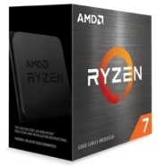
Presupuestos (a) | Nº 2 | MERCADO LIBRE | Procesador Amd Ryzen 5 5600gt 6 Núcleos Am4 Gráfica Radeon | La opcion mas inteligente contando con un buen rendimiento para multitarea administrativa asegurandonos una experiencia fluida en todo momento sin necesidad de realizar mayor gasto

